Pot
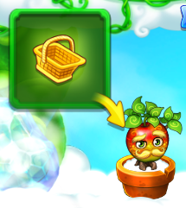
Thay đổi thao tác chậu, máy bọ, decor về touch, bỏ thao tác touch hold
=> User dễ dàng hiểu và không cần hướng dẫn nhiều
Đồng bộ các giao diện cho từng trạng thái của chậu, decor, máy bọ
Vẽ lại icon cất chậu vào kho, trực quan hơn
Vẽ lại action menu trồng cây, sản xuất, không dùng cơ chế chuyển trang bên dưới, user không để ý
NEW CONTROL

POT

1. Khi chậu trống
Touch mở AM trồng cây & icon menu mở rộng

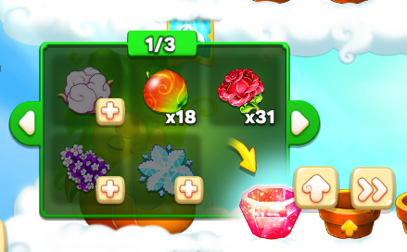

 | Chọn | mở màn hình nâng cấp chậu

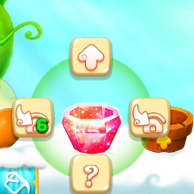
 | Chọn | mở icon menu

2. Khi chậu đang có cây trồng chưa chín, không có Bọ
Touch mở menu skiptime, icon menu mở rộng
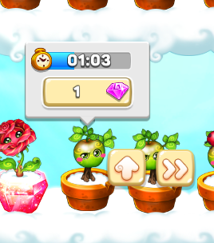

3. Khi chậu đang có cây trồng chưa chín và đang có Bọ
Touch mở AM vợt bắt bọ, icon menu mở rộng

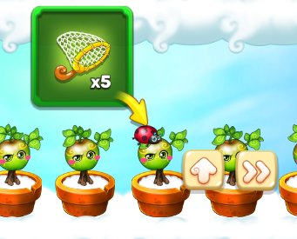

4. Khi chậu đang có cây trồng đã chín
Touch mở AM thu hoạch cây, không có icon menu mở rộng

Machine
MACHINE

1. Khi máy trống
Touch mở AM sản xuất, icon menu mở rộng
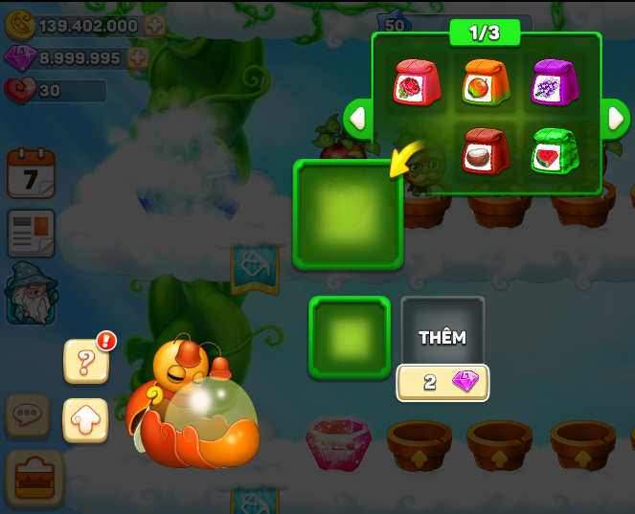

 | Chọn | mở màn hình thông tin máy bọ

 | Chọn | mở màn hình nâng cấp máy bọ

2. Khi máy đang sản xuất nhưng vẫn còn slot
Tương tự như khi máy đang trống

2. Khi máy có thành phẩm đã sản xuất xong
Giữ nguyên thao tác cũ, thu hoạch thành phẩm trước
Sau đó mới mở AM sản xuất và icon menu mở rộng

Decor
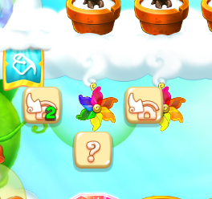
DECOR

1. Khi móc treo tầng mây chưa có décor
Touch mở AM chọn décor treo

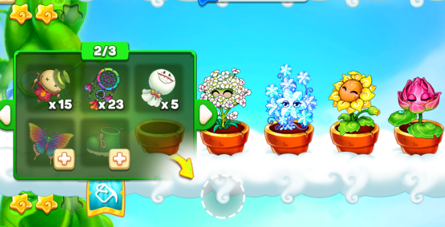

2. Khi móc treo tầng mây có décor
Touch mở list icon menu mở rộng

